Trabajo Practico 2
1 - a |  |  |  |  |  |  |  |  | 1-b
 |  |  |  |  |  |  |  |  | Sucesos:
 |  |  |  |  |  |  |  |  | D | D' | D | D | D'

 |  |  |  |  |  |  |  |  | D' | D | D' | D | D'
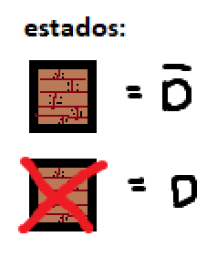

 | Espacio Muestral :
 | Producto 1 | Producto 2 | Producto 3 | Producto 4 | Producto 5
 | D | D | D | D | D
 | D | D | D | D | D'
 | D | D | D | D' | D
 | D | D | D | D' | D'
 | D | D | D' | D | D
 | D | D | D' | D | D'
 | D | D | D' | D' | D
 | D | D | D' | D' | D'
 | D | D' | D | D | D
 | D | D' | D | D | D'
 | D | D' | D | D' | D
 | D | D' | D | D' | D'
 | D | D' | D' | D | D
 | D | D' | D' | D | D'
 | D | D' | D' | D' | D
 | D | D' | D' | D' | D'
 | D' | D | D | D | D
 | D' | D | D | D | D'
 | D' | D | D | D' | D
 | D' | D | D | D' | D'
 | D' | D | D' | D | D
 | D' | D | D' | D | D'
 | D' | D | D' | D' | D
 | D' | D | D' | D' | D'
 | D' | D' | D | D | D
 | D' | D' | D | D | D'
 | D' | D' | D | D' | D
 | D' | D' | D | D' | D'
 | D' | D' | D' | D | D
 | D' | D' | D' | D | D'
 | D' | D' | D' | D' | D
 | D' | D' | D' | D' | D'

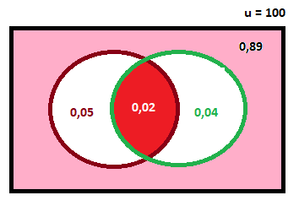
2 -
 |  |  |  |  |  | 89% | Apto para el Uso
 |  |  |  |  |  | 7% | Defecto Bolilla
 |  |  |  |  |  | 6% | Defecto Plastico

 |  |  |  |  |  | 89% = 0,89
 |  |  |  |  |  | 7% = 0,07
 |  |  |  |  |  | 6% = 0,06

 |  |  |  |  |  | 2-a |  |  | 2-b
 |  |  |  |  |  | 89% - 100% = 11% |  |  | 89% - 100% = 11%
 |  |  |  |  |  | 11% = 0,11 |  |  | 11% = 0,11
 |  |  |  |  |  | 0,07 + 0,06 - 0,11 = 0,02 |  | 2% | 0,11 - 0,02 = 0,09 |  | 9%

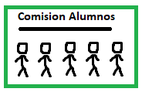
3 -
 |  |  |  | A | 20 |  | 30
 |  |  |  | B | 30 |  | 3 | 4060
 |  |  |  |  | 50
 |  |  |  |  |  |  | 30
 |  |  |  |  |  |  | 4 | 27405
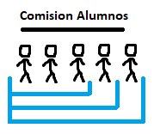
 |  |  |  |  |  |  | 30
 |  |  |  |  |  |  | 5 | 142506

 |  |  |  |  |  |  | 50
 |  |  |  |  |  |  | 5 | 2118760

 |  |  |  |  |  |  | 30 | 30 | 30
 |  |  |  |  |  |  | 3 | 4 | 5
 | Queremos que nuestra comision tenga mas del Aula B |  |  |  |  |  |  | 50 |  | 0.082
 | Entonces tenemos en cuenta cuando ocupan 3, 4, 5 posiciones |  |  |  |  |  |  | 5

4 -

 | 4 -a

 |  |  |  |  |  |  | Posibilidad que toquen los 3 con enfermedades distintas

 | 4 -b

 |  |  |  |  |  |  |  |  |  | Posibilidad que toquen los tres la misma enfermedad

 | No se consideraron a los Esquisifrenicos porque no completan el grupo seleccionado

Hoja1
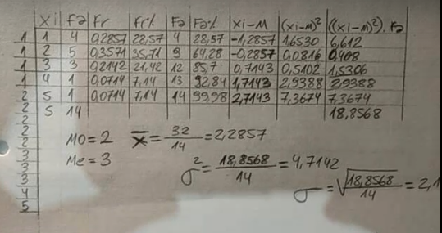
 | xi | fa | fr | Fa | Fr% | Fa% | MC(x) | (x^2*fa)
 | 20-25 | 45 | 0.22277227723 | 45 | 22.28 | 22.28 | 22.5 | 22781.25
 | 25-30 | 50 | 0.24752475248 | 95 | 24.75 | 47.03 | 27.5 | 37812.5
 | 30-35 | 30 | 0.14851485149 | 125 | 14.85 | 61.88 | 32.5 | 31687.5
 | 35-40 | 22 | 0.10891089109 | 147 | 10.89 | 72.78 | 37.5 | 30937.5
 | 40-45 | 20 | 0.09900990099 | 167 | 9.90 | 82.68 | 42.5 | 36125
 | 45-50 | 15 | 0.074257425743 | 182 | 7.43 | 90.10 | 47.5 | 33843.75
 | 50-55 | 10 | 0.049504950495 | 192 | 4.95 | 95.05 | 52.5 | 27562.5
 | 55-60 | 5 | 0.024752475248 | 197 | 2.48 | 97.53 | 57.5 | 16531.25
 | 60-65 | 3 | 0.014851485149 | 200 | 1.49 | 99.01 | 62.5 | 11718.75
 | 65-70 | 2 | 0.009900990099 | 202 | 0.99 | 100.00 | 67.5 | 9112.5
totales | 5 | 202 | 1 | 202 | 100.00 | 100 |  | 258112.5

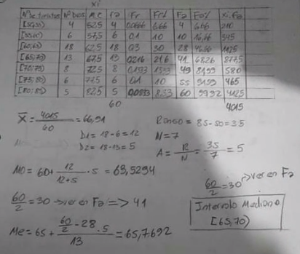
media aritmetica |  | 34.08

mediana | 31

moda | 30,2

varianza | 258112,5 - (34)^2 |  | 116.05
 | 202

desvio | 10.77

 |  | INTERVALO
 |  | A | B | MC | fi | fr | Fi | Fr% | Fi% | A = | 2+6+9
 |  | 5 | 10 | 7.5 | 1 | 0.03704 | 1 | 3.70 | 3.7 | B= | 22,22+33,33+33,33 | 88.8
 |  | 10 | 15 | 12.5 | 2 | 0.07407 | 3 | 7.41 | 11.11
 |  | 15 | 20 | 17.5 | 6 | 0.22222 | 9 | 22.22 | 33.33
 |  | 20 | 25 | 22.5 | 9 | 0.33333 | 18 | 33.33 | 66.66
 |  | 25 | 30 | 27.5 | 9 | 0.33333 | 27 | 33.33 | 100.00
 |  | TOTALES |  |  | 27 | 1 | 27 | 100.00 | 100

